Bénin
 | Bénin - COURBE DE TAUX 27/05/2022

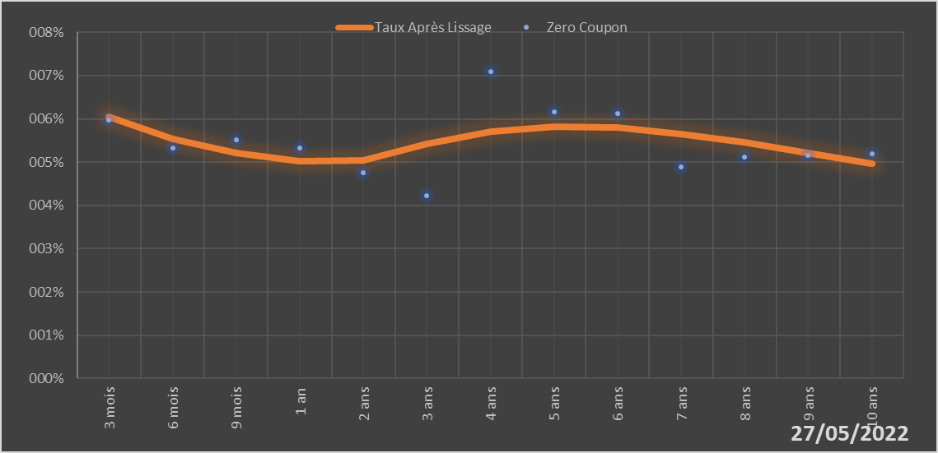
 |  | Maturité | Zero Coupon | Taux Après Lissage
 |  | 3 mois | 5.9724% | 6.0543%
 |  | 6 mois | 5.3251% | 5.5288%
 |  | 9 mois | 5.5162% | 5.2025%
 |  | 1 an | 5.3212% | 5.0207%
 |  | 2 ans | 4.7536% | 5.0444%
 |  | 3 ans | 4.2243% | 5.4172%
 |  | 4 ans | 7.0893% | 5.7036%
 |  | 5 ans | 6.1562% | 5.8210%
 |  | 6 ans | 6.1142% | 5.7910%
 |  | 7 ans | 4.8962% | 5.6564%
 |  | 8 ans | 5.1254% | 5.4557%
 |  | 9 ans | 5.1572% | 5.2184%
 |  | 10 ans | 5.1876% | 4.9649%

2022-05-27
oui

Bénin

Burkina
 | Burkina - COURBE DE TAUX 27/05/2022

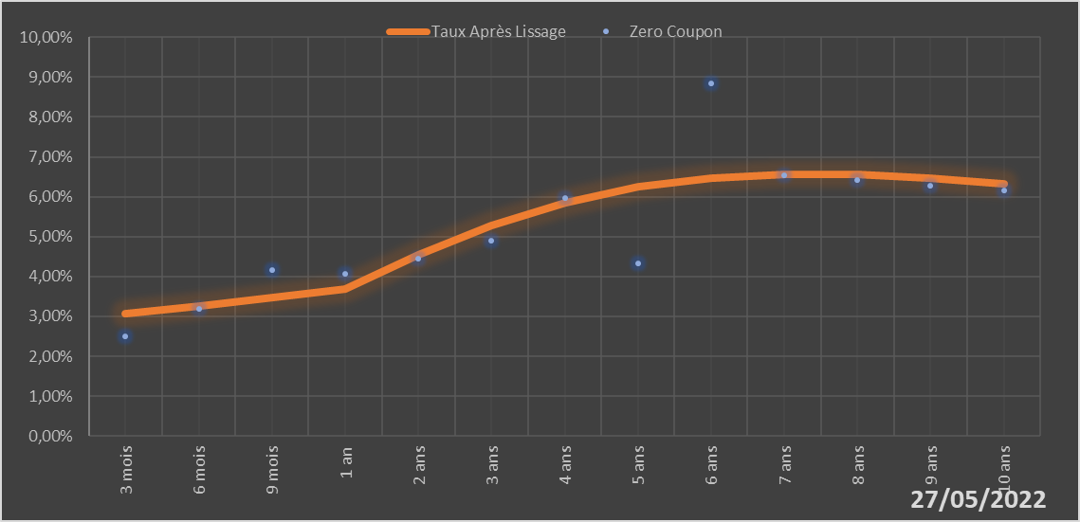
 |  | Maturité | Zero Coupon | Taux Après Lissage
 |  | 3 mois | 2.5111% | 3.0690%
 |  | 6 mois | 3.1952% | 3.2667%
 |  | 9 mois | 4.1612% | 3.4748%
 |  | 1 an | 4.0598% | 3.6890%
 |  | 2 ans | 4.4472% | 4.5394%
 |  | 3 ans | 4.8997% | 5.2811%
 |  | 4 ans | 5.9779% | 5.8533%
 |  | 5 ans | 4.3208% | 6.2470%
 |  | 6 ans | 8.8317% | 6.4781%
 |  | 7 ans | 6.5474% | 6.5733%
 |  | 8 ans | 6.4175% | 6.5610%
 |  | 9 ans | 6.2883% | 6.4680%
 |  | 10 ans | 6.1611% | 6.3172%

2022-05-27
oui

Burkina

Côte d'Ivoire
 | Côte d'Ivoire - COURBE DE TAUX 27/05/2022

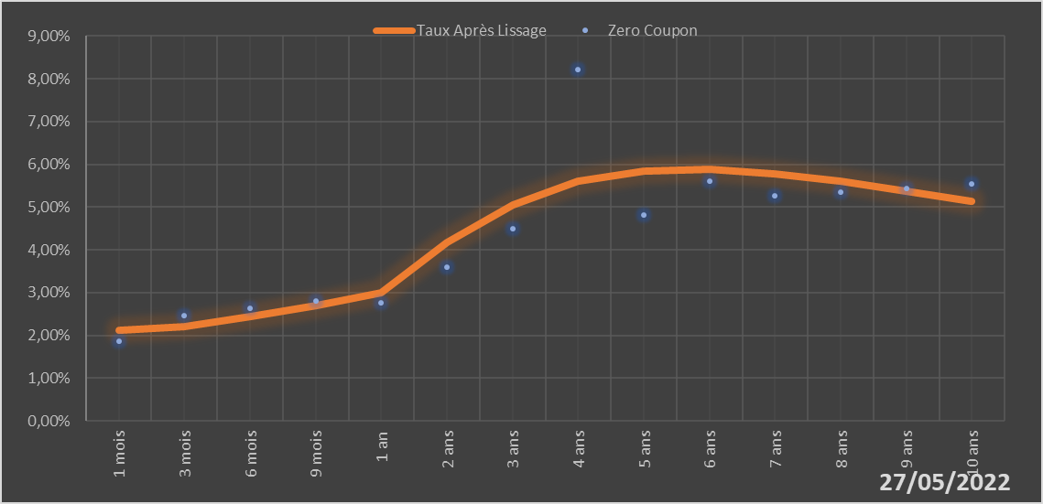
 |  | Maturité | Zero Coupon | Taux Après Lissage
 |  | 1 mois | 1.8675% | 2.1114%
 |  | 3 mois | 2.4696% | 2.2135%
 |  | 6 mois | 2.6425% | 2.4312%
 |  | 9 mois | 2.8063% | 2.6992%
 |  | 1 an | 2.7695% | 2.9941%
 |  | 2 ans | 3.5927% | 4.1700%
 |  | 3 ans | 4.4872% | 5.0600%
 |  | 4 ans | 8.2178% | 5.5964%
 |  | 5 ans | 4.8229% | 5.8430%
 |  | 6 ans | 5.6140% | 5.8828%
 |  | 7 ans | 5.2545% | 5.7861%
 |  | 8 ans | 5.3495% | 5.6053%
 |  | 9 ans | 5.4456% | 5.3771%
 |  | 10 ans | 5.5435% | 5.1262%

2022-05-27
oui

Cote d'ivoire

Guinée-Bissau
 | Guinée-Bissau - COURBE DE TAUX 27/05/2022

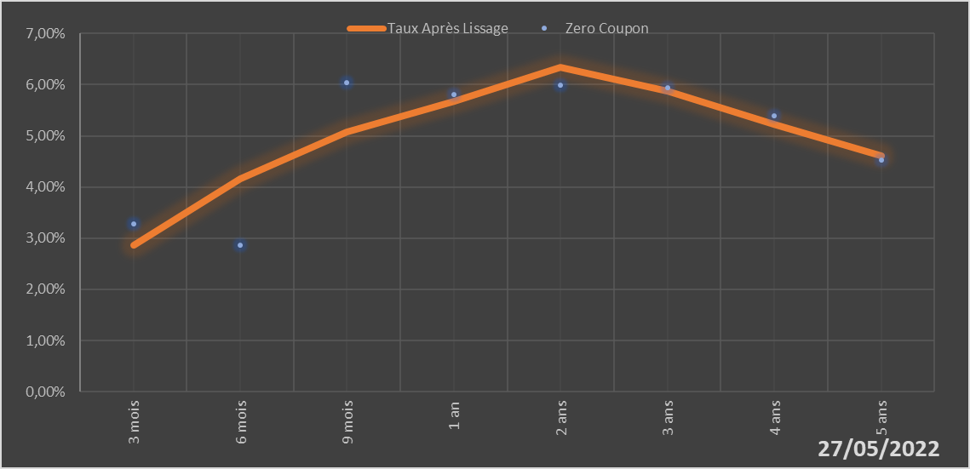
 |  | Maturité | Zero Coupon | Taux Après Lissage
 |  | 3 mois | 3.2836% | 2.8634%
 |  | 6 mois | 2.8614% | 4.1689%
 |  | 9 mois | 6.0413% | 5.0712%
 |  | 1 an | 5.8025% | 5.6710%
 |  | 2 ans | 5.9897% | 6.3388%
 |  | 3 ans | 5.9318% | 5.8818%
 |  | 4 ans | 5.3979% | 5.2198%
 |  | 5 ans | 4.5204% | 4.6148%

2022-05-27
oui

Guinée-Bissau

Mali
 | Mali - COURBE DE TAUX 27/05/2022

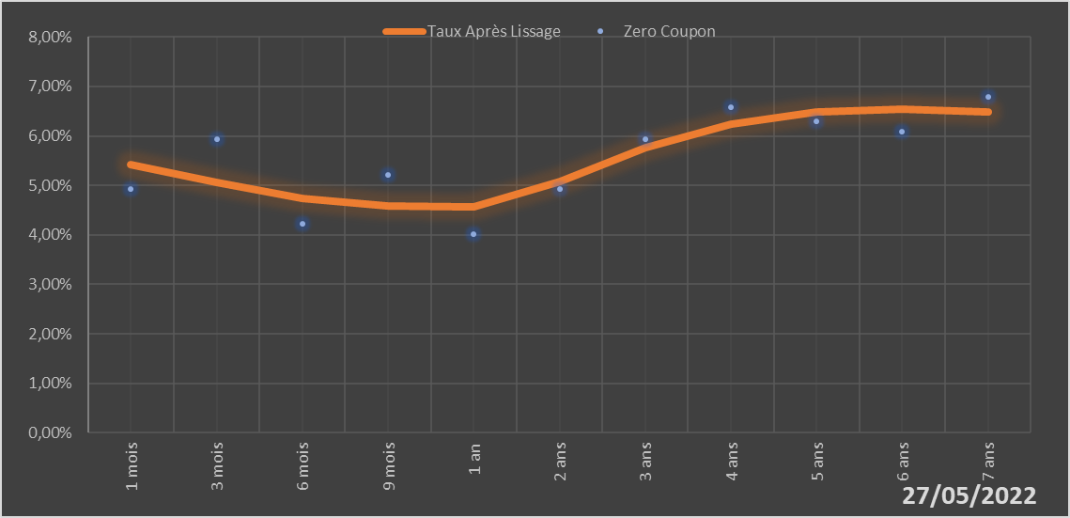
 |  | Maturité | Zero Coupon | Taux Après Lissage
 |  | 1 mois | 4.9243% | 5.4197%
 |  | 3 mois | 5.9292% | 5.0627%
 |  | 6 mois | 4.2297% | 4.7326%
 |  | 9 mois | 5.2054% | 4.5850%
 |  | 1 an | 4.0177% | 4.5645%
 |  | 2 ans | 4.9328% | 5.0778%
 |  | 3 ans | 5.9419% | 5.7538%
 |  | 4 ans | 6.5816% | 6.2322%
 |  | 5 ans | 6.2862% | 6.4789%
 |  | 6 ans | 6.0874% | 6.5424%
 |  | 7 ans | 6.7925% | 6.4799%

2022-05-27
oui

Mali

Niger
 | Niger - COURBE DE TAUX 27/05/2022

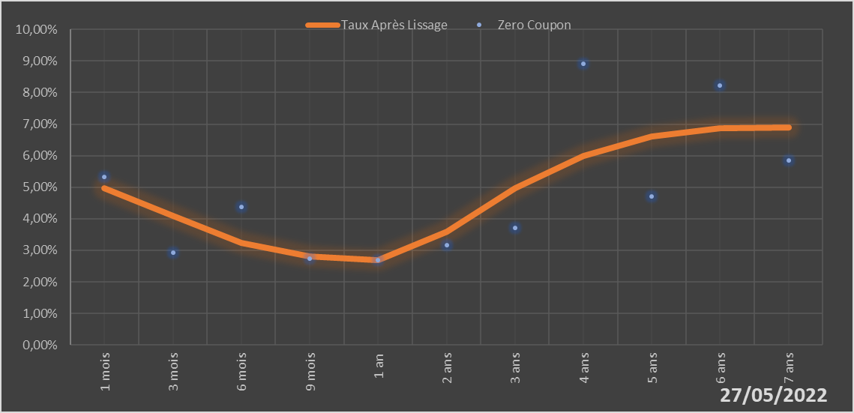
 |  | Maturité | Zero Coupon | Taux Après Lissage
 |  | 1 mois | 5.3171% | 4.9816%
 |  | 3 mois | 2.9224% | 4.0849%
 |  | 6 mois | 4.3810% | 3.2285%
 |  | 9 mois | 2.7339% | 2.8040%
 |  | 1 an | 2.6998% | 2.6794%
 |  | 2 ans | 3.1754% | 3.5965%
 |  | 3 ans | 3.7042% | 4.9730%
 |  | 4 ans | 8.9109% | 6.0025%
 |  | 5 ans | 4.7176% | 6.6017%
 |  | 6 ans | 8.2348% | 6.8604%
 |  | 7 ans | 5.8483% | 6.8841%

2022-05-27
oui

Niger

Sénégal
 | Sénégal - COURBE DE TAUX 27/05/2022

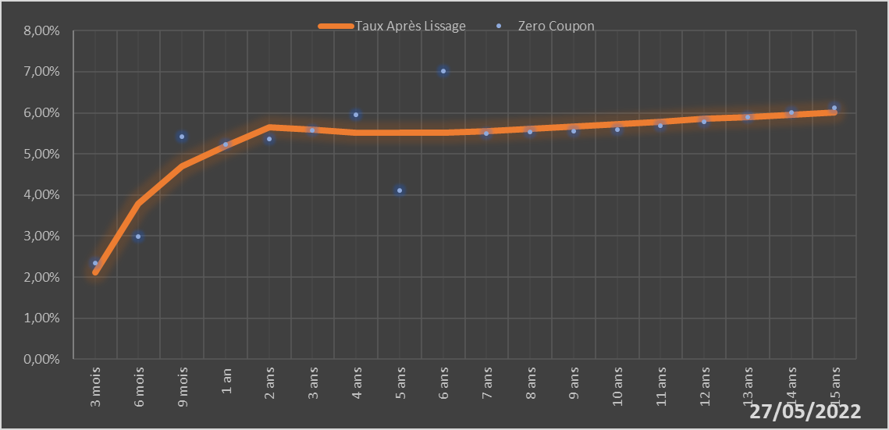
 |  | Maturité | Zero Coupon | Taux Après Lissage
 |  | 3 mois | 2.3367% | 2.1227%
 |  | 6 mois | 2.9937% | 3.7812%
 |  | 9 mois | 5.4194% | 4.6994%
 |  | 1 an | 5.2321% | 5.1971%
 |  | 2 ans | 5.3681% | 5.6497%
 |  | 3 ans | 5.5712% | 5.5833%
 |  | 4 ans | 5.9515% | 5.5225%
 |  | 5 ans | 4.1015% | 5.5059%
 |  | 6 ans | 7.0115% | 5.5230%
 |  | 7 ans | 5.5020% | 5.5618%
 |  | 8 ans | 5.5294% | 5.6132%
 |  | 9 ans | 5.5567% | 5.6710%
 |  | 10 ans | 5.5842% | 5.7311%
 |  | 11 ans | 5.6867% | 5.7907%
 |  | 12 ans | 5.7909% | 5.8483%
 |  | 13 ans | 5.8976% | 5.9029%
 |  | 14 ans | 6.0072% | 5.9541%
 |  | 15 ans | 6.1201% | 6.0017%

2022-05-27
oui

Sénégal

Togo
 | Togo - COURBE DE TAUX 27/05/2022

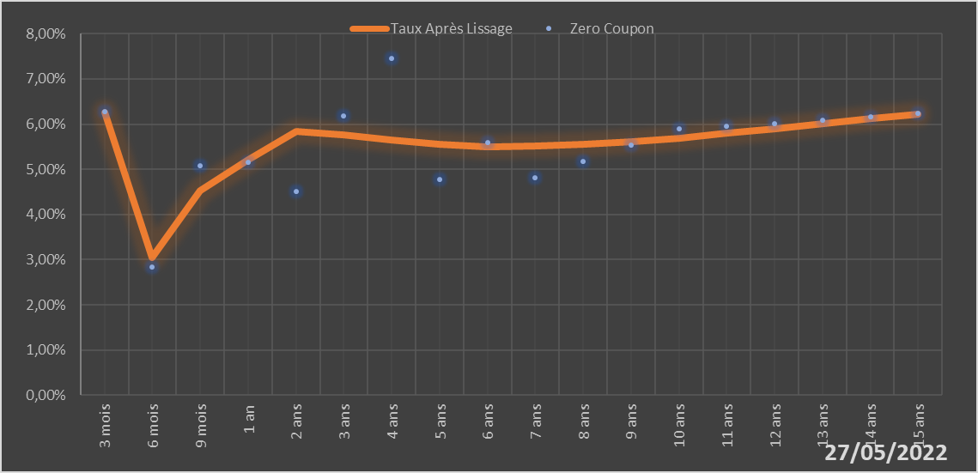
 |  | Maturité | Zero Coupon | Taux Après Lissage
 |  | 3 mois | 6.2680% | 6.2644%
 |  | 6 mois | 2.8451% | 3.0397%
 |  | 9 mois | 5.0716% | 4.5236%
 |  | 1 an | 5.1601% | 5.2072%
 |  | 2 ans | 4.5043% | 5.8334%
 |  | 3 ans | 6.1883% | 5.7672%
 |  | 4 ans | 7.4529% | 5.6399%
 |  | 5 ans | 4.7806% | 5.5479%
 |  | 6 ans | 5.5994% | 5.5054%
 |  | 7 ans | 4.8202% | 5.5077%
 |  | 8 ans | 5.1732% | 5.5458%
 |  | 9 ans | 5.5288% | 5.6107%
 |  | 10 ans | 5.8907% | 5.6949%
 |  | 11 ans | 5.9532% | 5.7919%
 |  | 12 ans | 6.0183% | 5.8969%
 |  | 13 ans | 6.0861% | 6.0060%
 |  | 14 ans | 6.1565% | 6.1165%
 |  | 15 ans | 6.2298% | 6.2262%

2022-05-27
oui

Togo

